정리
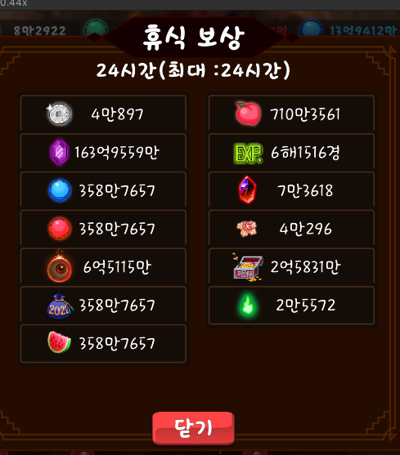
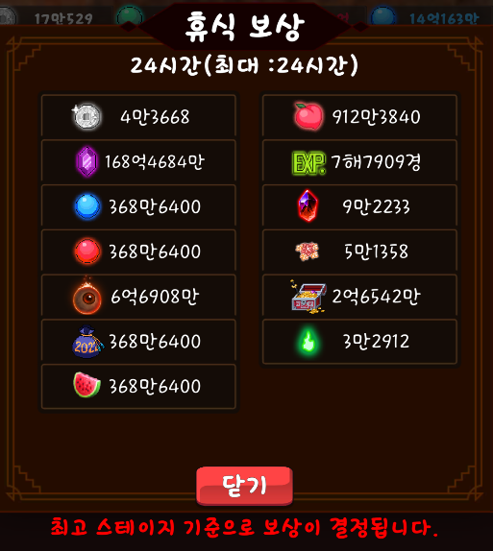
 | 능력치 1 | 수치 | 해금 스테이지 | 능력치 2 | 수치
0 | 크리티컬 데미지 (%) | 800,000 | 0 | 경험치 획득 증가(%) | 1,000
1 | 공격력 | 10,000 | 1000 | 금화 획득 증가(%) | 1,000
2 | 추가 기술 데미지(%) | 800,000 | 2000 | 체력 | 50,000
3 | 방어력 무시 | 9,000 | 3000 | 체력 증가 (%) | 45,000
4 | 공격력 (%) | 1,000,000 | 4000 | 5초당 체력 회복(%) | 10
5 | 천공베기 피해 (%) | 800,000,000 | 5000 | 금화 획득 증가(%) | 200,000
6 | 태극베기 피해 (%) | 40 | 6000 | 경험치 획득 증가(%) | 80,000
7 | 필멸 피해 (%) | 1,600,000 | 7000 | 요괴 추가 소환 | 1
8 | 복숭아 능력치 효과 (%) | 100 | 8000 | 각성 시 복숭아 방치 획득량 증가 (%) | 300
9 | 지옥베기 피해 (%) | 200,000 | 9000 | 각성 시 불멸석 방치 획득량 증가 (%) | 250
10 | 천상베기 피해 (%) | 160,000 | 10000 | 각성 시 천계꽃 방치 획득량 증가 (%) | 250
11 | 수호베기 피해 (%) | 4,000 | 11000 | 금화 획득 증가(%) | 1,000,000
12 | 귀신베기 피해 (%) | 120,000 | 12000 | 각성 시 도깨비불 방치 획득량 증가 (%) | 125
13 | 신수베기 피해 (%) | 40,000 | 13000 | 요괴 추가 소환 | 2
14 | 금강베기 피해 (%) | 120,000 | 14000 | 금화 획득 증가(%) | 5,000,000
15 | 섬광베기 피해 (%) | 36,000 | 15000 | 경험치 획득 증가(%) | 200,000
16 | 요도 피해량 증가 | 160,000,000,000 | 16000 | 요도 시전 속도 증가 (%) | 10
17 | 흉수베기 피해 (%) | 4,000 | 17000 | 경험치 획득 증가(%) | 1,000,000
18 | 심연베기 피해 (%) | 30,000 | 18000 | 수호환 소탕량 증가 (%) | 10
19 | 여우베기 피해 (%) | 100,000 | 19000 | 여우불 소탕량 증가 (%) | 10
20 | 도술 추가 피해량 증가 (%) | 10,000,000 | 20000 | 도술꽃 소탕량 증가 (%) | 10
21 | 영혼베기 피해 (%) | 1,000 | 21000 | 백금화 획득 증가(%) | 10
22 | 신선베기 피해 (%) | 4,000 | 22000 | 경험치 획득 증가(%) | 2,000,000
23 | 천구베기 피해 (%) | 1,000 | 23000 | 요괴 추가 소환 | 3

 | 귀문 개방 이전 |  |  | 귀문 개방 이후

